Sheet1
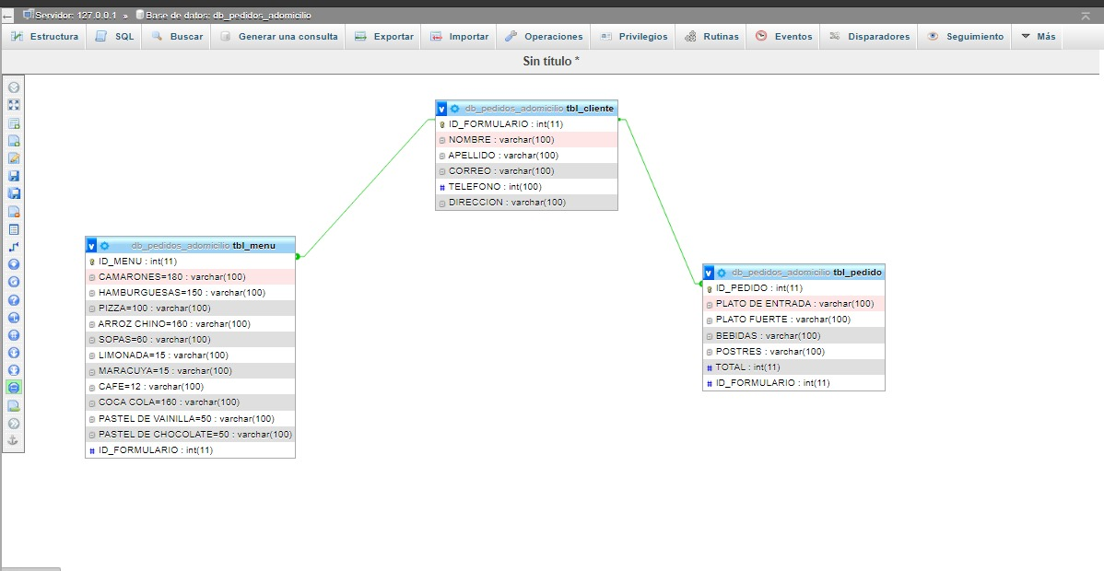
TBL_CLIENTE | TBL_CLIENTE
ID_FORMULARIO | ID_FORMULARIO | NOMBRE | APELLIDO | CORREO | TELEFONO | DIRECCION
NOMBRE | 3 | YANORI | FLORES | flores@gmail.com | 97788268 | EL SIFON, AJUTERIQUE
APELLIDO | 4 | LOHANY | MARQUEZ | marquez@gmail.com | 95663214 | COMAYAGUA, COMAYAGUA
CORREO | 5 | SHARON | MARTIEZ | martinez@gmail.com | 99210547 | LAMANI, COMAYAGUA
TELEFONO
DIRECCION

TBL_MENU | TBL_MENU
ID_MENU | ID_MENU | CAMARONES | HAMBURGUESA | PIZZA | ARROZ CHINO | SOPAS | LIMONADA | MARACUYA | CAFÉ | COCA COLA | PASTEL DE VAINILLA | PASTEL DE CHOCOLATE | ID_FORMULARIO
CAMARONES | 1 | 1 | 1 |  |  |  |  |  |  | 1 | 1 |  | 3
HAMBURGUESA | 2 |  |  | 1 | 2 |  |  | 2 |  |  | 1 |  | 5
PIZZA | 3 |  |  |  | 2 | 2 |  |  | 2 |  |  | 1 | 4
ARROZ CHINO
SOPAS
LIMONADA
MARACUYA
CAFÉ
COCA COLA
PASTEL DE VAINILLA
PASTEL DE CHOCOLATE
#ID_FORMULARIO

TBL_PEDIDO | TBL_PEDIDO
ID_PEDIDO | ID_PEDIDO | PLATO DE ENTRADA | PLATO FURTE | BEBIDAS | POSTRES | TOTAL | ID_FORMULARIO
PLATO DE ENTRADA | 1 | CAMARONES | HAMBURGUESA | COCA COLA | PASTEL DE VAINILLA | 540 | 3
PLATO FUERTE | 2 | ARROZ CHINO | PIZZA | MARACUYA | PASTEL DE VAINILLA | 500 | 5
BEBIDAS | 3 | SOPA | ARROZ CHINO | CAFÉ | PASTEL DE CHOCOLATE | 514 | 4
POSTRES
TOTAL
#ID_FORMULARIO

